Sheet1
序号 | 产品名称 | 品牌 | 型号 | 规格参数 | 数量 | 单位 | 单价 | 总价
1 | 55寸液晶拼接屏2*2 （内置拼接盒）
2 | HDMI高清分配器
3 | 安卓播放盒
4 | 视频切换器
5 | HDMI高清视频线材
6 | 型材支架
7 | 拼接屏挂架
8 | 音响
9 | 不绣钢包框
10 | 大屏幕管理软件
A | 设备小计
B | 安装调试及培训费
C | 异地运输及差旅
D | 税金
E | 总计
以上报价有效期为15天
拼接外形尺寸 |  |  |  |  |  | 拼接厚度尺寸
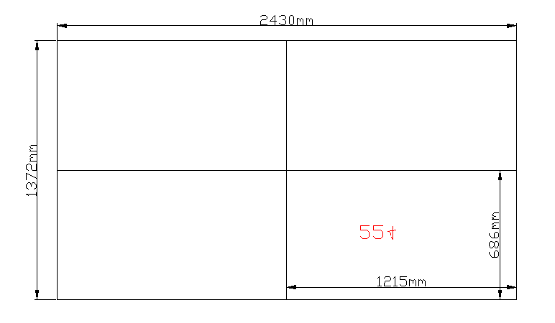 |  |  |  |  |  | 1、型材支架挂墙： （厚度：40mm） 2、挂架扣型材： （厚度：20mm） 3、屏幕安装： （厚度：100mm） 整体安装厚度为：160mm

